Q5L库存
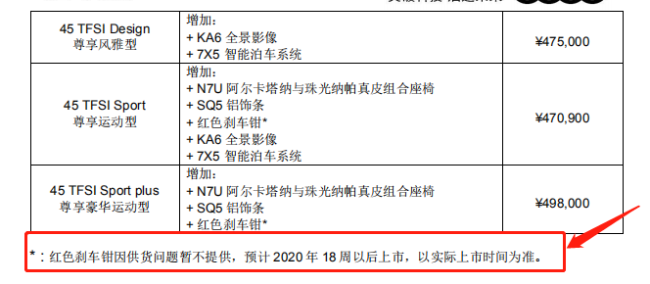
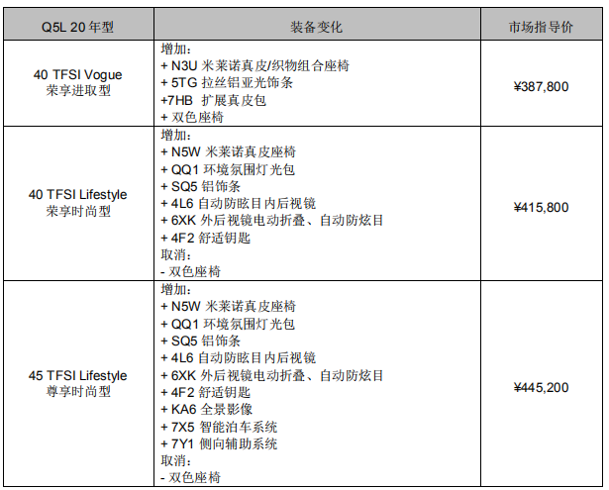
Q5L库存明细
序号 | 排放 | 车型 | 外/内 | 指导价 | 车架号 | 发车日期 | 到店日期 | 库龄 | 备注 | 质损 | AAK日期 | 合格证 | 客户姓名 | 销售顾问 | 组别 | 签订时间 | 分车日期 | 配车天数 | 付款 方式 | 付款情况
1 | 国六 | Q5L国产 2.0T/40TFSI荣享进取型 | 季风灰-黑色 | 382800 | LFV3B2FY8K3592158 | 2019-11-28 | 在途 | #VALUE! | 2019年型 |  |  |  | 廖永锋 | 凌赣鸿 | B组 | 2019-11-05 | 2019-11-28 | 107 | 专案
2 | 国六 |  | 季风灰-黑色 | 382800 | LFV3B2FY0K3591523 | 2019-11-28 | 在途 | #VALUE! | 2019年型 |  |  |  | 陈娟宏 | 陈小龙 | 进口 | 2019-11-30 | 2019-12-01 | 104 | 专案
3 | 国六 |  | 季风灰-黑色/古铜棕 | 387800 | LFV3B2FYXK3613561 | 2019-12-05 | 在途 | #VALUE! | 2020年型
4 | 国六 |  | 探索蓝-黑色 | 382800 | LFV3B2FY2K3583682 | 2019-11-28 | 在途 | #VALUE! | 2019年型 |  |  |  | 陈永建 | 陈瑞渝 | B组 | 2019-11-16 | 2019-12-04 | 101 | 专案 | 欠合同
5 | 国六 |  | 探索蓝-黑色 | 382800 | LFV3B2FY4K3583005 | 2019-11-28 | 在途 | #VALUE! | 2019年型 |  |  |  | 叶娜暂留12.5
6 | 国六 | Q5L国产 2.0T/40TFSI荣享进取型个性化 | 朱鹭白-黑色 | 391800 | LFV3B2FY7K3607698 | 2019-11-25 | 在途 | #VALUE! | 2020年型
7 | 国六 |  | 朱鹭白-黑色 | 395000 | LFV3B2FY3K3607830 | 2019-12-03 | 在途 | #VALUE! | 2020年型
8 | 国六 |  | 传奇黑-黑色/古铜棕 | 395000 | LFV3B2FY4K3607755 | 2019-11-28 | 在途 | #VALUE! | 2020年型 |  |  |  | 张焕 | 蔡珍华 | A组 | 2019-12-04 | 2019-12-04 | 101 | 专案
9 | 国六 |  | 传奇黑-黑色 | 395000 | LFV3B2FY3K3610811 | 2019-12-02 | 在途 | #VALUE! | 2020年型 |  |  |  | 凌赣鸿暂留12-6
10 | 国六 |  | 传奇黑-黑色 | 395000 | LFV3B2FYXK3610062 | 2019-12-05 | 在途 | #VALUE! | 2020年型
11 | 国六 |  | 季风灰-黑色 | 395000 | LFV3B2FY1K3612038 | 2019-12-02 | 在途 | #VALUE! | 2020年型
12 | 国六 | Q5L国产 2.0T/40TFSI荣享时尚型 | 季风灰-黑色/岩石灰 | 415800 | LFV3B2FY2K3607673 | 2019-11-20 | 2019-11-30 | 105 | 2020年型
13 | 国六 |  | 传奇黑-黑色/岩石灰 | 415800 | LFV3B2FY1K3609298 | 2019-12-05 | 在途 | #VALUE! | 2020年型
14 | 国六 | Q5L国产 2.0T/40TFSI荣享时尚型个性化 | 传奇黑-黑色/雪松棕 | 419300 | LFV3B2FYXK3608960 | 2019-11-25 | 在途 | #VALUE! | 2020年型 |  |  |  | 王绍春 | 胡海平 | A组 | 2019-11-29 | 2019-11-29 | 106 | 一次性
15 | 国六 |  | 传奇黑-黑色 | 419200 | LFV3B2FY0K3613391 | 2019-12-02 | 在途 | #VALUE! | 2020年型
16 | 国六 |  | 传奇黑-黑色 | 419200 | LFV3B2FYXK3612328 | 2019-12-02 | 在途 | #VALUE! | 2020年型
17 | 国六 |  | 传奇黑-黑色/岩石灰 | 419200 | LFV3B2FY7K3609645 | 2019-12-05 | 在途 | #VALUE! | 2020年型
18 | 国六 |  | 传奇黑-黑色/岩石灰 | 419200 | LFV3B2FY5K3614780 | 2019-12-05 | 在途 | #VALUE! | 2020年型
19 | 国六 | Q5L国产 2.0T/45TFSI尊享时尚型 | 传奇黑-黑色/古铜棕 | 445200 | LFV3B2FY0K3604884 | 2019-11-19 | 2019-12-02 | 103 | 2019年型 |  | 2019-11-28 |  | 胡卫星 | 沈亚星 | C组 | 2019-11-28 | 2019-11-28 | 107 | 专案
20 | 国六 |  | 探索蓝-岩石灰/花岗岩灰 | 445200 | LFV3B2FY3K3522633 | 2019-10-22 | 2019-10-30 | 136 | 2019年型
21 | 国六 |  | 探索蓝-岩石灰/花岗岩灰 | 445200 | LFV3B2FY8K3522479 | 2019-10-22 | 2019-10-30 | 136 | 2019年型
22 | 国六 |  | 探索蓝-岩石灰/花岗岩灰 | 445200 | LFV3B2FY5K3522228 | 2019-10-22 | 2019-10-30 | 136 | 2019年型
23 | 国六 |  | 探索蓝-岩石灰/花岗岩灰 | 445200 | LFV3B2FY6K3522495 | 2019-10-22 | 2019-10-30 | 136 | 2019年型
24 | 国六 |  | 探索蓝-岩石灰/花岗岩灰 | 445200 | LFV3B2FY2K3522168 | 2019-10-22 | 2019-10-30 | 136 | 2019年型
25 | 国六 |  | 朱鹭白-黑色/古铜棕 | 445200 | LFV3B2FY2K3596609 | 2019-11-04 | 2019-11-12 | 123 | 2019年型 |  | 2019-11-28 |  | 黎纲思 | 马南科 | 进口 | 2019-11-30 | 2019-12-01 | 104 | 专案
26 | 国六 |  | 朱鹭白-黑色/古铜棕 | 445200 | LFV3B2FY1K3596780 | 2019-11-04 | 2019-11-13 | 122 | 2019年型
27 | 国六 |  | 季风灰-黑色/古铜棕 | 445200 | LFV3B2FY5K3599746 | 2019-12-02 | 在途 | #VALUE! | 2019年型
28 | 国六 | Q5L国产 2.0T/45TFSI尊享运动型 | 季风灰-黑色/岩石灰 | 470900 | LFV3B2FY0K3587388 | 2019-10-14 | 2019-10-28 | 138 | 2019年型 |  |  |  |  |  |  |  |  |  |  | 原奥德-谭铭，按揭被拒11.22
29 | 国六 |  | 季风灰-黑色/岩石灰 | 470900 | LFV3B2FY7K3586741 | 2019-10-22 | 2019-11-02 | 133 | 2019年型
30 | 国六 |  | 朱鹭白-黑色/岩石灰 | 470900 | LFV3B2FY3K3604362 | 2019-11-14 | 2019-11-28 | 107 | 2019年型 |  |  |  | 何丽 | 沈亚星 | C组 | 2019-11-30 | 2019-11-30 | 105 | 专案
31 | 国六 |  | 传奇黑-黑色/岩石灰 | 470900 | LFV3B2FY4K3601034 | 2019-11-04 | 2019-11-25 | 110 | 2019年型
32 | 国六 |  | 传奇黑-黑色/岩石灰 | 470900 | LFV3B2FY2K3602604 | 2019-11-04 | 2019-11-25 | 110 | 2019年型
33 | 国六 |  | 传奇黑-黑色/岩石灰 | 470900 | LFV3B2FY2K3604272 | 2019-11-13 | 2019-11-25 | 110 | 2019年型
34 | 国六 | Q5L国产 2.0T/45TFSI尊享风雅型 | 朱鹭白-黑色/岩石灰 | 475000 | LFV3B2FY3K3595582 | 2019-10-29 | 2019-11-08 | 127 | 2019年型 |  |  | 在财务 | 陈晓聪暂留12.05
35 | 国六 |  | 朱鹭白-黑色/岩石灰 | 475000 | LFV3B2FY4K3601647 | 2019-11-06 | 2019-11-14 | 121 | 2019年型 |  |  |  | 谢高茂 | 钟昊 | C组 | 2019-12-03 | 2019-12-03 | 102 | 一次性

Q3库存
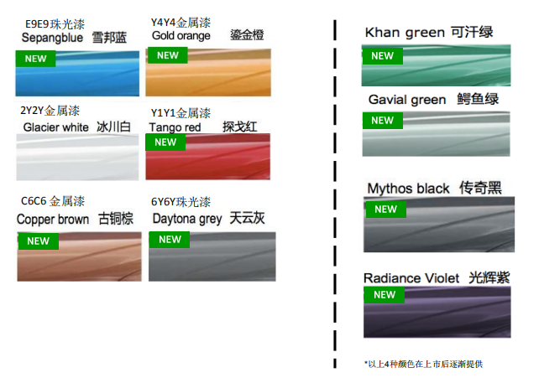
Q3库存明细
序号 | 排放 | 车型 | 外/内 | 指导价 | 车架号 | 发车日期 | 到店日期 | 库龄 | 备注 | 质损 | AAK日期 | 合格证 | 客户姓名 | 销售顾问 | 组别 | 签订时间 | 分车日期 | 配车天数 | 付款 方式 | 付款情况
1 | 国六 | Q3国产 1.4T/35TFSI进取动感型 | 冰川白-黑色+灰条 | 271800 | LFV2B2F36K7515149 | 2019-09-09 | 2019-09-10 | 186 | 2019年型 | 三楼展车 |  | 在财务 | 何菊英 | 刘律良 | C组 | 2019-12-05 | 2019-12-05 | 100 | 专案
2 | 国六 |  | 雪邦蓝-黑色+灰条 | 271800 | LFV2B2F30K7512960 | 2019-08-08 | 2019-08-14 | 213 | 2019年型 | 标检车 |  | 在财务 |  | 只享受轻松购金融方案
3 | 国六 |  | 雪邦蓝-黑色+灰条 | 271800 | LFV2B2F32K7517982 | 2019-09-09 | 2019-09-13 | 183 | 2019年型 | 标检车 |  | 在财务 |  | 只享受轻松购金融方案
4 | 国六 |  | 雪邦蓝-黑色+灰条 | 271800 | LFV2B2F33K7524956 | 2019-10-12 | 2019-10-22 | 144 | 2019年型 | 标检车 |  |  |  | 只享受轻松购金融方案
5 | 国六 |  | 天云灰-黑色+灰条 | 271800 | LFV2B2F37K7538925 | 2019-12-05 | 在途 | #VALUE! | 2020年型
6 | 国六 | Q3国产 1.4T/35TFSI进取动感型个性化 | 冰川白-黑色+灰条 | 284800 | LFV2B2F38K7533216 | 2019-11-20 | 2019-12-03 | 102 | 2020年型
7 | 国六 | Q3国产 1.4T/35TFSI进取致雅型 | 天云灰-黑色+灰条 | 271800 | LFV2B2F38K7523902 | 2019-11-18 | 2019-11-27 | 108 | 2019年型 |  |  | 在财务
8 | 国六 |  | 天云灰-黑色+灰条 | 271800 | LFV2B2F32K7528562 | 2019-12-05 | 在途 | #VALUE! | 2019年型
9 | 国六 | Q3国产 1.4T/35TFSI时尚动感型 | 雪邦蓝-黑色+灰条 | 286800 | LFV2B2F36K7531982 | 2019-11-07 | 2019-11-13 | 122 | 2020年型 | 标检车
10 | 国六 |  | 雪邦蓝-黑色+灰条 | 286800 | LFV2B2F3XK7532987 | 2019-11-08 | 2019-11-17 | 118 | 2020年型 | 标检车
11 | 国六 |  | 探戈红-黑色+灰条 | 286800 | LFV2B2F35K7536722 | 2019-11-25 | 2019-12-02 | 103 | 2020年型
12 | 国六 |  | 冰川白-黑色+红色 | 286800 | LFV2B2F38K7539114 | 2019-12-05 | 在途 | #VALUE! | 2019年型
13 | 国六 | Q3国产 1.4T/35TFSI时尚致雅型 | 探戈红-黑色+红条 | 286800 | LFV2B2F31K7534238 | 2019-11-14 | 2019-11-18 | 117 | 2020年型 | 标检车
14 | 国六 |  | 天云灰-黑色+棕条 | 286800 | LFV2B2F33K7537528 | 2019-12-05 | 在途 | #VALUE! | 2020年型
15 | 国六 | Q3国产 1.4T/35TFSI 时尚致雅型个性化 | 鎏金橙-黑色+棕条 | 295600 | LFV2B2F3XK7529328 | 2019-10-25 | 2019-11-05 | 130 | 2019年型 | 标检车 |  | 在财务 |  | 只享受轻松购金融方案
16 | 国六 | Q3国产 2.0T/40TFSI 四驱豪华动感型 | 冰川白-黑色+灰条 | 359800 | LFV3B2F34K7526543 | 2019-10-14 | 2019-10-22 | 144 | 2019年型 | 标检车 |  |  |  | 只享受轻松购金融方案

 |  | 2018.7.23 11月开始供应退市车型
 |  | 2019.4.5 Q3 PA本月STD清库，本月2.0T时尚型供货比例适当高于其他月份。
 |  | 2019.4.5 Q3 NF本月开始配备经销商展车及试乘试驾车

A3两厢库存
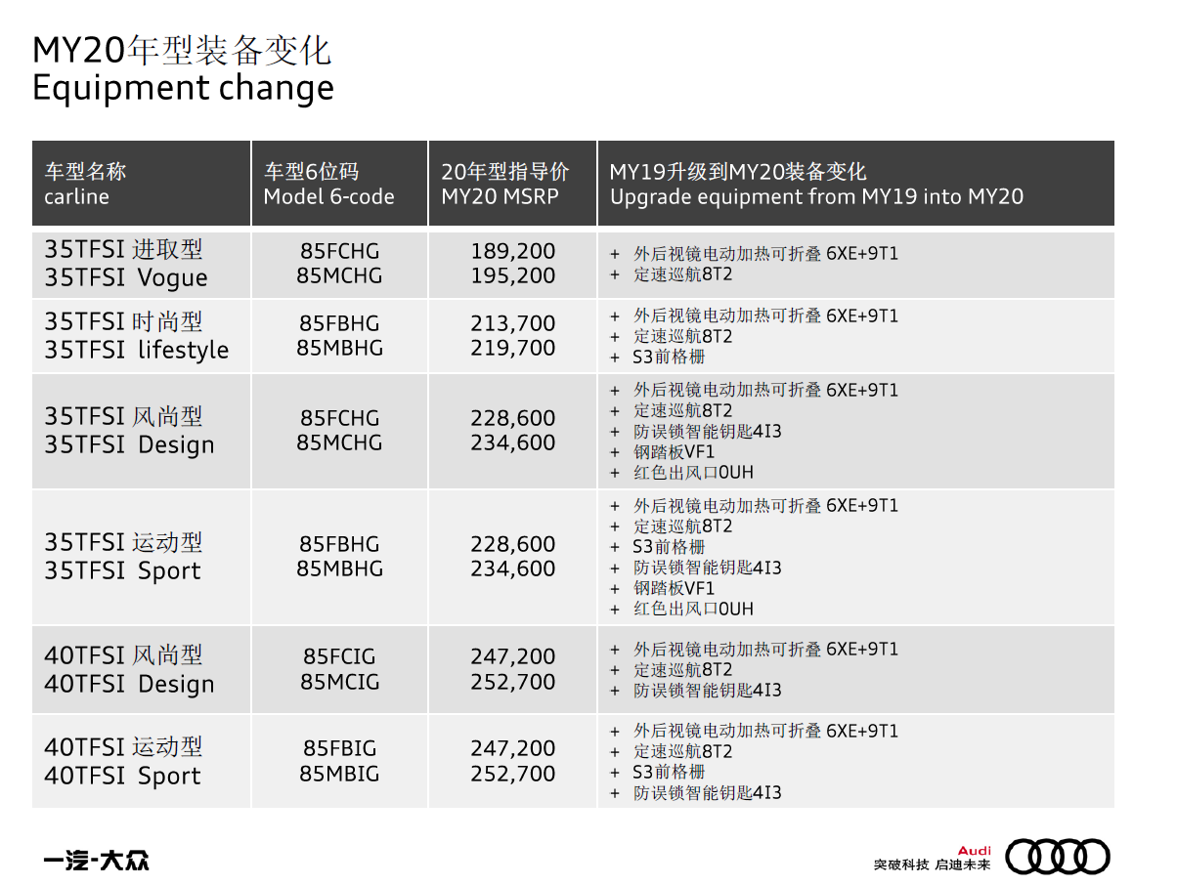
A3两厢（Spb）库存明细
序号 | 排放 | 车型 | 外/内 | 指导价 | 车架号 | 发车日期 | 到店日期 | 库龄 | 备注 | 质损 | AAK日期 | 合格证 | 客户姓名 | 销售顾问 | 组别 | 签订时间 | 分车日期 | 配车天数 | 付款 方式 | 付款情况
1 | 国六 | A3两厢国产 1.4T/35TFSI进取型 | 冰川白-黑色-探戈红 | 189200 | LFV2B28V0K5332971 | 2019-12-01 | 在途 | #VALUE! | 2020年型 |  |  |  | 郝晶 | 高航 | B组 | 2019-11-10 | 2019-12-02 | 103 | 一次性
2 | 国六 | A3两厢国产 1.4T/35TFSI运动型 | 冰川白-黑色-银色 | 228700 | LFV2B28V6K5286837 | 2019-06-10 | 2019-06-19 | 269 | 2019年型 |  | 2019-08-28 | 在财务
3 | 国六 |  | 冰川白-黑色-银色 | 230600 | LFV2B28VXK5327003 | 2019-11-08 | 2019-11-17 | 118 | 2020年型 | 标检车
4 | 国六 |  | 西拉红-黑色-银色 | 230600 | LFV2B28V7K5319943 | 2019-11-04 | 2019-11-14 | 121 | 2020年型 |  |  |  | 陈文学 | 袁梦萍 | A组 | 2019-11-25 | 2019-11-25 | 110 | 融资租赁
5 | 国六 | A3两厢国产 1.4T/35TFSI时尚型 | 探戈红-钛灰色 | 213700 | LFV2B28V3K5323035 | 2019-11-04 | 2019-11-14 | 121 | 2020年型 | 标检车
 |  |  | 冰川白-黑色-海南蓝 | 213700 | LFV2B28V1K5332431 | 2019-12-03 | 在途 | #VALUE! | 2020年型
6 | 国六 | A3两厢国产 2.0T/40TFSI风尚型 | 冰川白-黑色 | 245500 | LFV3B28V0K5290595 | 2019-07-23 | 2019-07-27 | 231 | 2019年型 |  | 2019-10-29 | 在财务 |  | 只享受轻松购金融方案
7 | 国六 |  | 冰川白-黑色 | 247200 | LFV3B28V7K5320594 | 2019-10-24 | 2019-10-28 | 138 | 2020年型
 |  | 2019.4.5 Q2L C6B车辆目前未得到质保认可放行，仍全部封存，预计KW16周末放行（4.20-4.21）
 |  | 2019.4.5 A3spb本月恢复生产，主力排产1.4T进取型和时尚型，其中KW15-KW16排产C5车型，KW17排产以C6为主
 |  | 2019.4.5 A3spb本月加大进取型供货比例，待C6B解封后，限牌地区逐步切换到C6.
 |  | 2019.4.5 考虑到1.4T进取型库存深度偏低，4月份1.4T进取型供货比例增加至42%

A3三厢库存
A3三厢（lim)库存明细
序号 | 排放 | 车型 | 外/内 | 指导价 | 车架号 | 发车日期 | 到店日期 | 库龄 | 备注 | 质损 | AAK日期 | 合格证 | 客户姓名 | 销售顾问 | 组别 | 签订时间 | 分车日期 | 配车天数 | 付款 方式 | 付款情况
1 | 国六 | A3三厢国产1.4T/35TFSI进取 | 冰川白-黑色-探戈红 | 194600 | LFV2A28V5K5305039 | 2019-09-09 | 2019-09-10 | 186 | 2019年型 | 标检车 |  | 在财务 |  |  |  |  |  |  |  | 原钟昊-深圳市七大洲汽车运输有限公司11.14
2 | 国六 |  | 冰川白-黑色-探戈红 | 195200 | LFV2A28V2K5328861 | 2019-11-14 | 2019-11-19 | 116 | 2020年型 | 标检车
3 | 国六 |  | 冰川白-黑色-探戈红 | 195200 | LFV2A28V3K5334247 | 2019-12-02 | 2019-12-05 | 100 | 2020年型
4 | 国六 |  | 冰川白-黑色-探戈红 | 195200 | LFV2A28V8K5333742 | 2019-12-02 | 2019-12-05 | 100 | 2020年型
5 | 国六 |  | 冰川白-黑色-探戈红 | 195200 | LFV2A28V0K5331354 | 2019-12-02 | 2019-12-05 | 100 | 2020年型
6 | 国六 |  | 探戈红-黑色-银色 | 195200 | LFV2A28V5K5329440 | 2019-11-15 | 2019-11-19 | 116 | 2020年型 | 标检车
7 | 国六 |  | 季风灰-黑色-探戈红 | 195200 | LFV2A28V6K5333660 | 2019-12-02 | 2019-12-05 | 100 | 2020年型
8 | 国六 | A3三厢国产1.4T/35TFSI时尚型 | 季风灰-钛灰色 | 218800 | LFV2A28V6K5314901 | 2019-09-10 | 2019-09-22 | 174 | 2019年型 | 三楼展车 | 2019-10-29 | 在财务 | 阳先明 | 陈小龙 | 进口 | 2019-12-01 | 2019-12-01 | 104 | 专案
9 | 国六 |  | 探戈红-钛灰色 | 219700 | LFV2A28V5K5326943 | 2019-11-12 | 2019-11-13 | 122 | 2020年型 | 标检车
10 | 国六 |  | 探戈红-钛灰色 | 219700 | LFV2A28V2K5326723 | 2019-11-12 | 2019-11-13 | 122 | 2020年型 | 标检车
11 | 国六 |  | 冰川白-黑色-海南蓝 | 219700 | LFV2A28V8K5329691 | 2019-11-18 | 2019-11-24 | 111 | 2020年型 |  |  | 在财务 | 李静 | 高航 | B组 | 2019-11-18 | 2019-11-19 | 116 | 专案
12 | 国六 | A3三厢 1.4T/35TFSI运动型 | 冰川白-黑色-银色 | 232700 | LFV2A28V3K5305217 | 2019-08-14 | 2019-08-16 | 211 | 2019年型 加装个性化超纤皮 销售价格5000 |  |  | 在财务 | 王申长 | 韩建 | A组 | 2019-12-02 | 2019-12-03 | 102 | 专案
13 | 国六 |  | 冰川白-黑色-银色 | 232700 | LFV2A28V0K5305188 | 2019-08-14 | 2019-08-16 | 211 | 2019年型 加装个性化超纤皮 销售价格5000 | 三楼展车 |  | 在财务 |  | 只享受轻松购金融方案
14 | 国六 |  | 冰川白-黑色-银色 | 232700 | LFV2A28V1K5305121 | 2019-08-14 | 2019-08-16 | 211 | 2019年型 加装个性化超纤皮 销售价格5000 | 标检车 |  | 在财务 |  | 只享受轻松购金融方案
15 | 国六 | A3三厢 1.4T/35TFSI风尚型 | 冰川白-黑色-平安红 | 234600 | LFV2A28V5K5329504 | 2019-11-15 | 2019-11-19 | 116 | 2020年型 | 标检车
16 | 国六 | A3三厢2.0T/40TFSI运动型 | 探戈红-黑色-银色 | 250900 | LFV3A28V4K5304579 | 2019-08-13 | 2019-08-19 | 208 | 2019年型 | 三楼展车 |  | 在财务 |  | 只享受轻松购金融方案

 |  | 2019.4.5 Q2L C6B车辆目前未得到质保认可放行，仍全部封存，预计KW16周末放行（4.20-4.21）
 |  | 2019.4.5 A3lim本月恢复生产，主力排产1.4T进取型和时尚型，其中KW15-KW16排产C5车型，KW17排产以C6为主
 |  | 2019.4.5 A3lim本月加大进取型供货比例，待C6B解封后，限牌地区逐步切换到C6.
 |  | 2019.4.5 考虑到1.4T进取型库存深度偏低，4月份1.4T进取型供货比例增加至40%
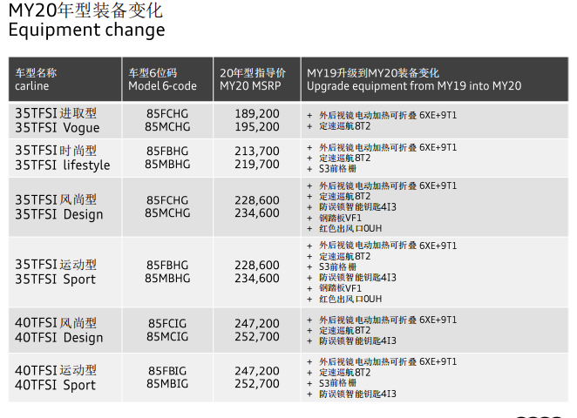

 |  |  |  |  |  |  |  |  |  |  |  |  |  |  |  |  |  |  |  |  | 0 | 0

